回答資料
PJNAVIシステム |  |  |  |  | 補足資料 |  |  |  |  |  |  |  |  |  |  |  | 作成者 |  |  | 高橋 邦晃 |  |  |  | 最終更新者
 |  |  |  |  |  |  |  |  |  |  |  |  |  |  |  |  | 作成日 |  |  | 2013-08-02 |  |  |  | 修正日

１．機能要求仕様
 | ① | 採算原価見積作成時に支出タイプ毎の販管費を登録できる。
 | ② | 採算原価見積金額には販管費を含まない。（採算原価見積表（帳票）は、既に採算原価見積合計額に販管費は含まれておらず、総合計額に販管費が含まれる仕様となっている）
 | ③ | 採算原価見積登録画面にて原価金額とは別に販管費を表示する。（帳票は既に表示されている。）
 | ④ | プロジェクト規模であるBACには販管費を含めない。

２．仕様変更内容

 | １） | 採算原価見積登録画面の対応
 |  | No. |  | 影響画面 |  | 要求仕様 | 変更内容
 |  |  | 1 | 採算原価見積登録【プロジェクト】画面 |  | ②，③ | 画面ヘッダ部の項目追加、総合計項目の計算追加
 |  |  | 2 | 採算原価見積登録【社員原価】画面 |  | ②，③ | 画面ヘッダ部の項目追加、総合計項目の計算追加
 |  |  | 3 | 採算原価見積登録【派遣原価】画面 |  | ②，③ | 画面ヘッダ部の項目追加、総合計項目の計算追加
 |  |  | 4 | 採算原価見積登録【一括発注】画面 |  | ②，③ | 画面ヘッダ部の項目追加、総合計項目の計算追加
 |  |  | 5 | 採算原価見積登録【経費】画面 |  | ①，②，③ | 画面ヘッダ部の項目追加、 総合計項目の計算追加、 原価性諸経費／販管費の区分け追加、 採算原価見積トランの更新内容変更
 |  |  | 6 | 採算原価見積履歴照会画面 |  | ② | 変更なし（現状の参照項目に販管費を含まない金額が設定されるため、当画面としての考慮は不要である）

 |  | ①採算原価見積登録【プロジェクト】画面
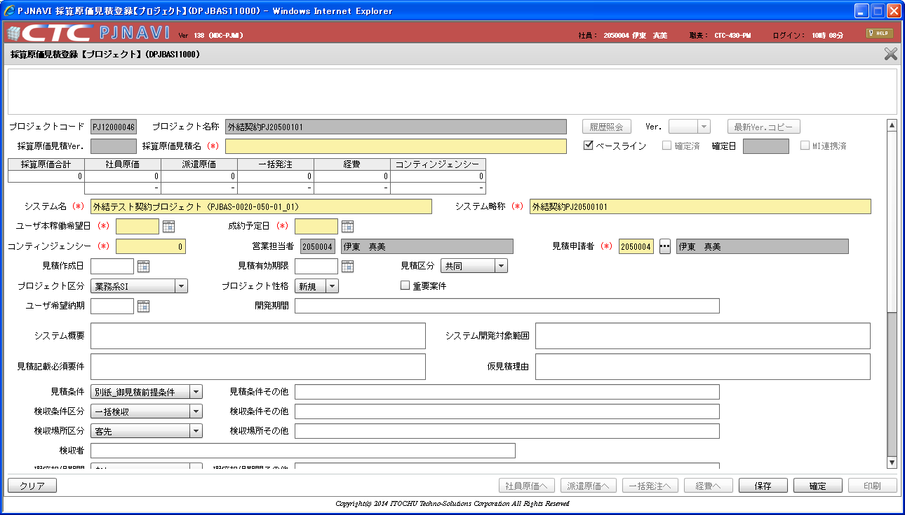

・ヘッダ部の金額表示欄に⑦「その他販管費」、⑧「総合計」欄を追加
・ヘッダ部の④は、「原価性諸経費」に項目名変更、および原価性諸経費の支出タイプ金額のみ表示

 |  |  |  |  |  |  |  |  | ① |  | ② |  | ③ |  |  | ④ |  |  | ⑤ |  |  | ⑥ |  |  | ⑦ |  | ⑧
 |  |  |  |  |  |  |  |  | 社員原価 |  | 派遣原価 |  | 一括発注 |  |  | 原価性諸経費 |  |  | コンティンジェンシー |  |  | 採算原価合計 |  |  | その他販管費 |  | 総合計
 |  |  |  |  |  |  |  |  |  | 金額 |  | 金額 |  |  | 金額 |  |  | 金額 |  |  | 金額 |  |  | 総和（①～⑤） |  | 金額 |  | ⑥＋⑦
 |  |  |  |  |  |  |  |  |  | 割合(%) |  | 割合(%) |  |  | 割合(%) |  |  | 割合(%) |  |  | 割合(%)

 |  | ②採算原価見積登録【社員原価】画面 |  |  |  |  |  | ③採算原価見積登録【派遣原価】画面
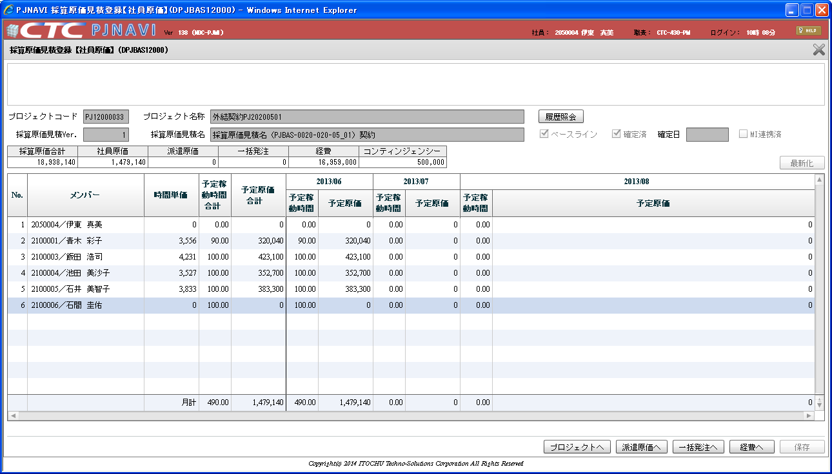
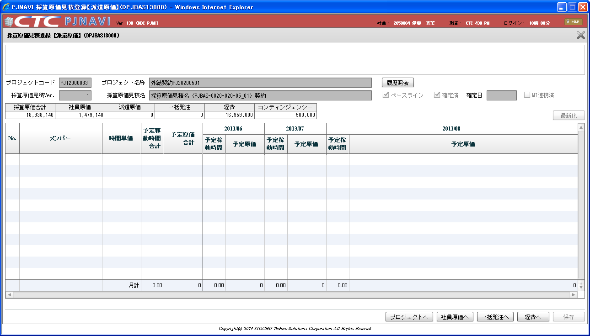

・採算原価見積登録【プロジェクト】と同様の変更
・採算原価見積登録【プロジェクト】と同様の変更

 |  | ④採算原価見積登録【一括発注】画面 |  |  |  |  |  | ⑤採算原価見積登録【経費】画面
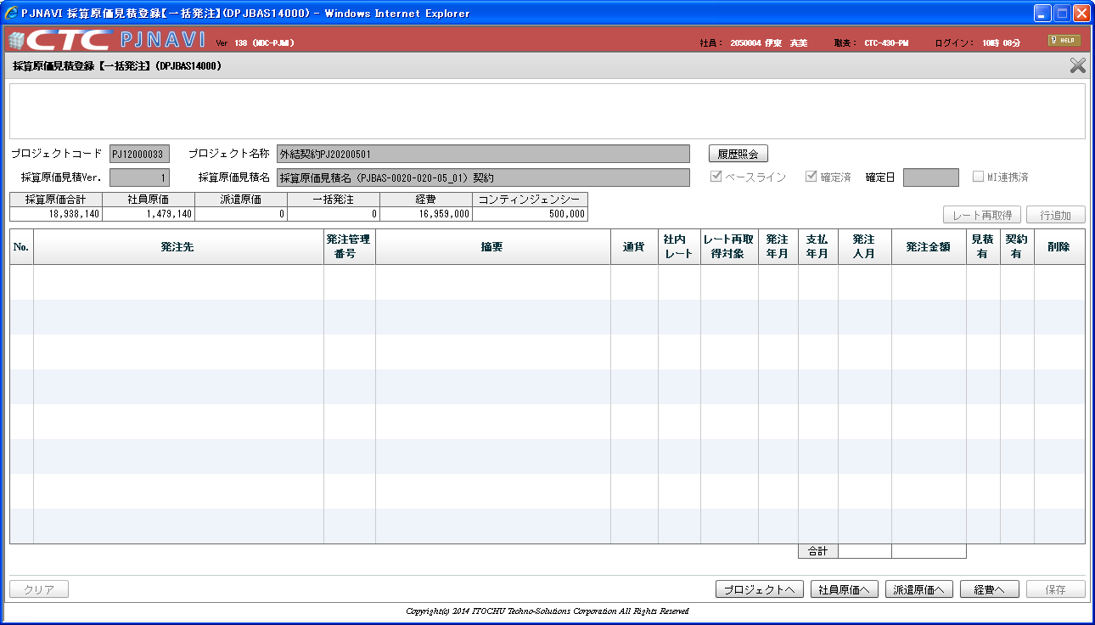
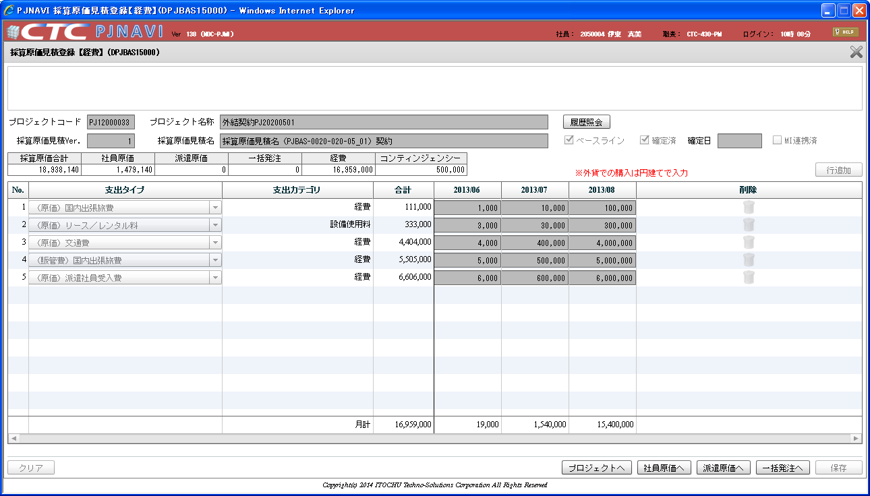

・採算原価見積登録【プロジェクト】と同様の変更

・採算原価見積登録【プロジェクト】と同様の変更
・合計行を「原価性諸経費」「その他販管費」を区別するように変更

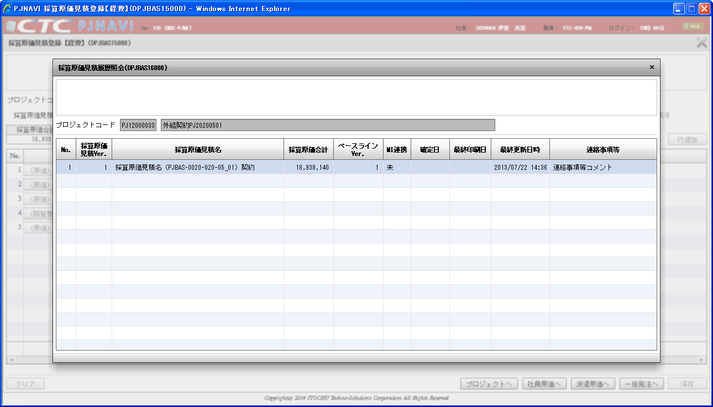
 |  | ⑥採算原価見積履歴照会画面 |  |  |  |  |  |  |  |  |  | ・ | 画面イメージ
 |  |  |  |  |  |  |  |  |  |  |  |  |  |  |  |  | 月計（原価性諸経費） |  |  | 合計金額 | 月別金額 |  | 月別金額 | ・・・
 |  |  |  |  |  |  |  |  |  |  |  |  |  |  |  |  | 月計（その他販管費） |  |  | 合計金額 | 月別金額 |  | 月別金額 | ・・・

 |  |  |  |  |  |  |  |  |  |  |  | ・グリッド最下部の合計行は１明細２行表示とする（2行の背景は白色、縦スクロールなし）
 |  |  |  |  |  |  |  |  |  |  |  | ・原価性諸経費／その他販管費の識別は、支出タイプマッピングマスタの「請求可能フラグ」で
 |  |  |  |  |  |  |  |  |  |  |  | 判断する。
 |  |  |  |  |  |  |  |  |  |  |  |  | 請求可能フラグ |  |  |  | 区別
 |  |  |  |  |  |  |  |  |  |  |  |  | "0"（請求不可） |  |  |  | その他販管費
 |  |  |  |  |  |  |  |  |  |  |  |  | "1"（請求可能） |  |  |  | 原価性諸経費
 |  |  |  |  |  |  |  |  |  |  |  | ・支出タイプのリスト要素取得時に支出タイプマッピングマスタから「請求可能フラグ」も取得しておき
変更なし
※採算原価合計額には販管費を除く金額が登録されるようになるため、当該画面としての変更箇所はなし
 |  |  |  |  |  |  |  |  |  |  |  | 画面非表示項目として、行単位に選択された経費は原価性諸経費／その他販管費のどちらに
 |  |  |  |  |  |  |  |  |  |  |  | 分類されるか、非表示情報として保持する。
 |  |  |  |  |  |  |  |  |  |  |  | 金額入力後に行われる合計（縦計）算出時に各明細行の経費区別に応じた合計項目に算入する。
 |  |  |  |  |  |  |  |  |  |  |  | ・DB変更
 |  |  |  |  |  |  |  |  |  |  |  | ①採算原価見積トランに「その他販管費額」「総合計額」項目を追加。
 |  |  |  |  |  |  |  |  |  |  |  | ②採算原価見積経費明細トランに「原価性諸経費フラグ」項目を追加。
 |  |  |  |  |  |  |  |  |  |  |  | ・保存ボタン押下時のDB項目移送を以下の通り変更。
 |  |  |  |  |  |  |  |  |  |  |  |  | ①画面ヘッダ項目「原価性諸経費」で採算原価見積トラン．採算経費額を更新
 |  |  |  |  |  |  |  |  |  |  |  |  | ②画面ヘッダ項目「その他販管費」で採算原価見積トラン．その他販管費額を更新
 |  |  |  |  |  |  |  |  |  |  |  |  | ③画面ヘッダ項目「採算原価合計額」で採算原価見積トラン．プロジェクト採算原価合計額を更新
 |  |  |  |  |  |  |  |  |  |  |  |  | ※採算原価合計額には販管費が含まれない値となる
 |  |  |  |  |  |  |  |  |  |  |  |  | ④画面ヘッダ項目「総合計」で採算原価見積トラン．総合計額を更新
 |  |  |  |  |  |  |  |  |  |  |  |  | ⑤採算原価見積経費明細トラン．原価性諸経費フラグを更新
 |  |  |  |  |  |  |  |  |  |  |  |  |  | - 画面明細行が原価性諸経費の場合、"1"（原価性諸経費）を設定
 |  |  |  |  |  |  |  |  |  |  |  |  |  | - 画面明細行がその他販管費の場合、"0"（その他販管費）を設定

 | ２） | 採算照会画面の対応
 |  | No. |  | 影響画面 |  | 要求仕様 | 変更内容
 |  |  | 1 | 採算照会【サマリ】画面 |  | ② | 変更なし（成約ベースの見積原価実績額を表示するために、採算原価見積トランの採算経費額を取得しているが販管費は除外される）
 |  |  | 2 | 採算照会【コスト】画面 |  | ② | 表示する経費原価見積額を取得する時、採算原価見積経費明細トランのプロジェクトコード、採算原価Verのみを抽出条件としているため
 |  |  |  |  |  |  | 抽出条件に今回の変更にて追加した項目「採算原価見積経費明細トラン．原価性諸経費フラグ」＝"1"（原価性諸経費）の条件を追加する
 |  |  |  |  |  |  | ※画面に表示する原価額に販管費が含まれないようにする
 |  |  | 3 | 採算照会【月別コスト】画面 |  | ② | 同上

 |  |  | 4 | 経費詳細照会画面 |  | ② | 同上

 |  | ①採算照会【サマリ】画面 |  |  |  |  |  | ②採算照会【コスト】画面
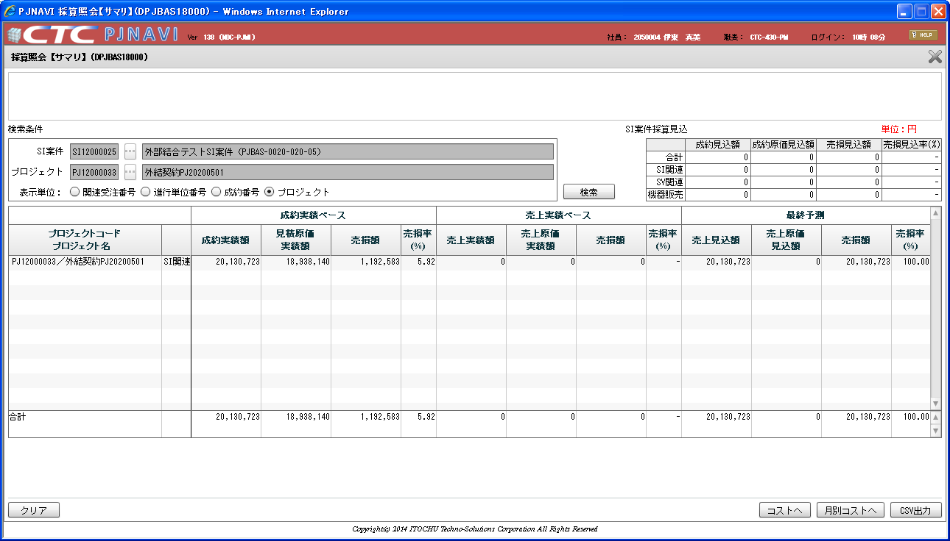
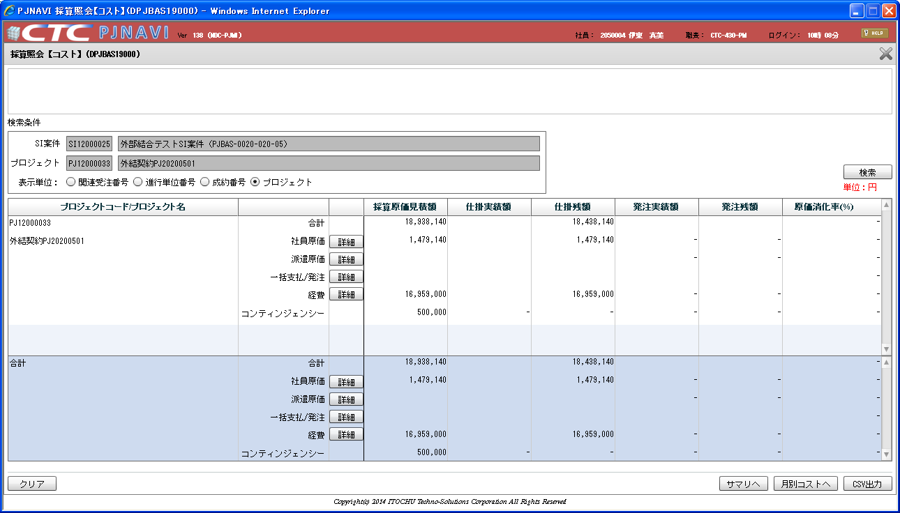

販管費は含まない採算原価合計額を表示

原価性諸経費の金額のみ表示。（販管費は表示しない）

 |  | ③採算照会【月別コスト】画面 |  |  |  |  |  | ④経費詳細照会画面
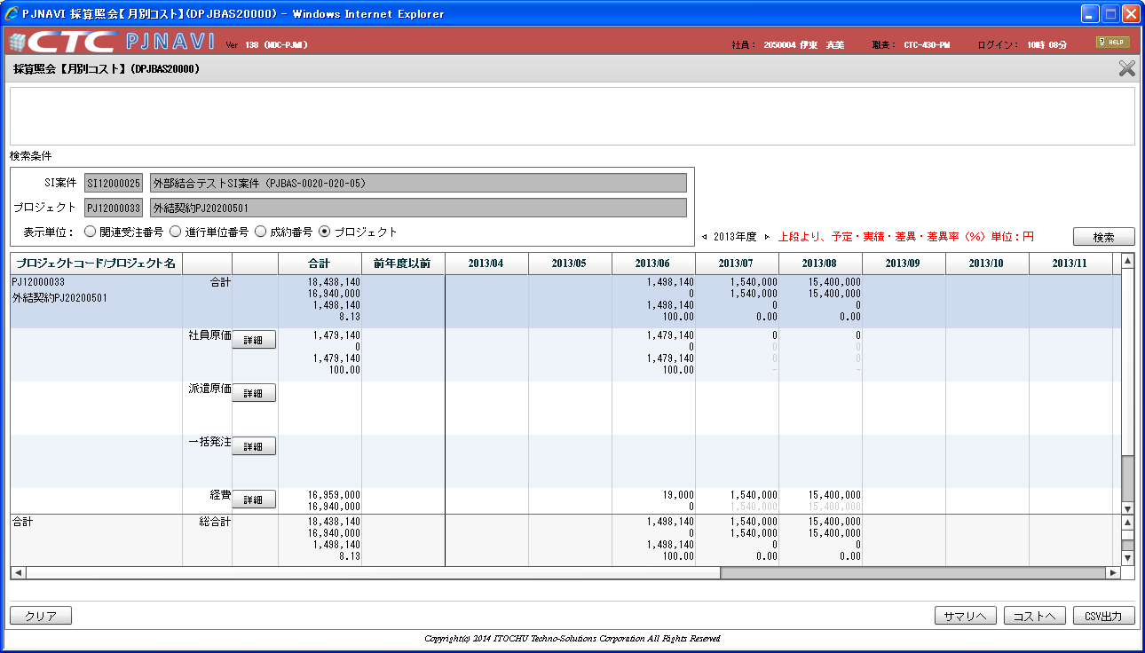
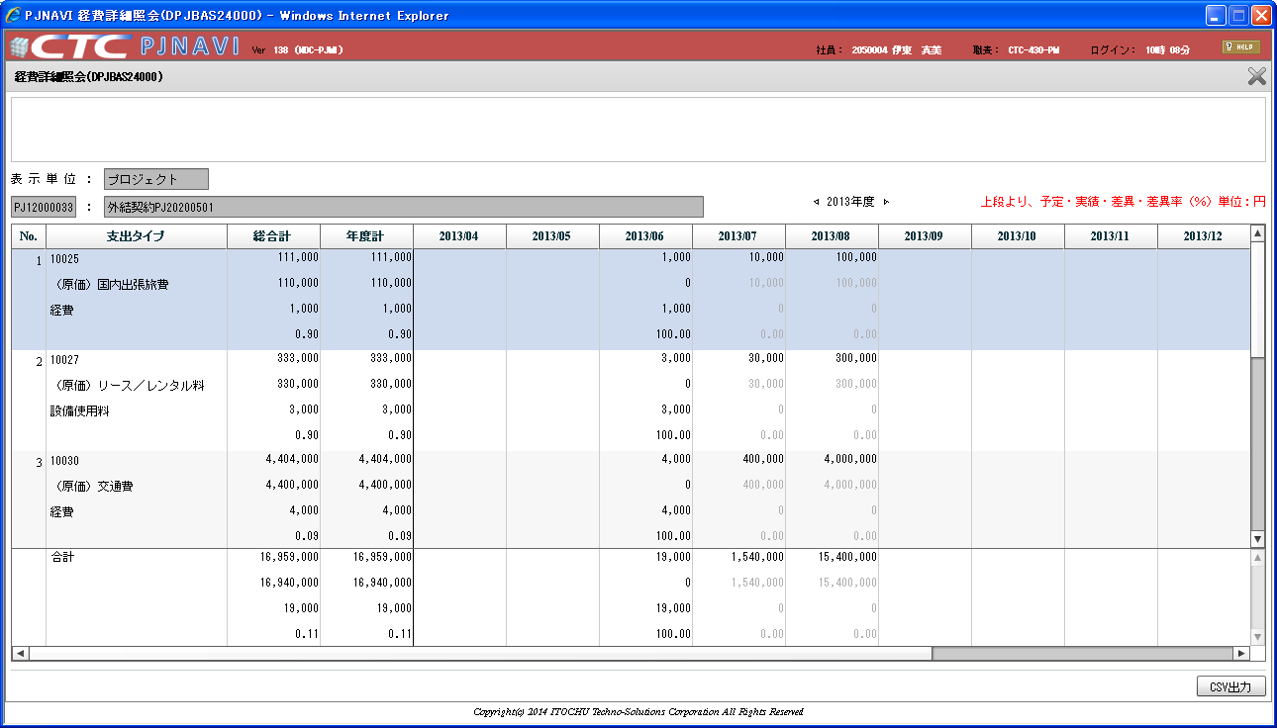

原価性諸経費の金額のみ表示。（販管費は表示しない）

原価性諸経費の金額のみ表示。（販管費は表示しない）

 | ３） | 進行原価見積送信処理の対応
 |  | No. |  | 影響画面 |  | 要求仕様 | 変更内容
 |  |  | 1 | 進行原価見積送信処理 |  | ② | 表示する経費原価見積額を取得する時、採算原価見積経費明細トランのプロジェクトコード、採算原価Verのみを抽出条件としているため
 |  |  |  |  |  |  | 抽出条件に今回の変更にて追加した項目「採算原価見積経費明細トラン．原価性諸経費フラグ」＝"1"（原価性諸経費）の条件を追加する
 |  |  |  |  |  |  | ※進行原価見積送信データに販管費が含まれないようにする

 | ４） | その他の対応
 |  | No. |  | 影響画面 |  | 要求仕様 | 変更内容
 |  |  | 1 | データクリーニング対象抽出処理 |  | ④ | 変更なし（SI案件規模を算出する時、販管費を含めない採算原価見積額で算出する）
 |  |  | 2 | SI案件アラート通知データ抽出処理 |  | ④ | 変更なし（SI案件規模を算出する時、経費を含まない採算原価額（社員原価、派遣原価、一括発注）で規模算出しているため）
 |  |  | 3 | プロジェクトアラート通知データ抽出処理 |  | ④ | 変更なし（プロジェクト規模を算出する時、経費を含まない採算原価額（社員原価、派遣原価、一括発注）で規模算出しているため）

